testosterone(o)
0.062 | 0.057 | 1.944 | 2.246 | 1.703 | 1.927 | 1.645 | 1.94 | 1.748 | 2.004
0.438 | 0.452 | 1.96 | 2.188 | 1.782 | 1.832 | 1.675 | 2.27 | 1.739 | 2.055
0.631 | 0.634 | 1.619 | 1.61 | 1.639 | 1.889 | 1.993 | 2.174 | 1.925 | 1.796
0.788 | 0.772 | 1.699 | 1.648 | 1.536 | 1.782 | 1.929 | 2.069 | 1.988 | 1.723
0.905 | 0.918 | 1.845 | 2.445 | 1.971 | 1.722 | 1.713 | 2.053 | 1.789 | 1.815
1.09 | 1.13 | 1.825 | 2.354 | 1.882 | 1.759 | 1.759 | 1.905 | 1.746 | 1.823
 |  | 1.714 | 2.468 | 1.759 | 1.779 | 1.88 | 2.003 | 1.606 | 1.785
 |  | 1.617 | 1.747 | 1.75 | 1.802 | 1.814 | 1.842 | 1.586 | 1.795

TESTOSTERONE(ovaryum)
0.062 | 30
0.438 | 10
0.631 | 3
0.788 | 1
0.905
1.09 | 0
 | abs | expected | result
std1 | 0.062 | 30 | 29.982662856
std2 | 0.438 | 10 | 9.934342856
std3 | 0.631 | 3.333 | 3.725920014
std4 | 0.788 | 1.111 | 0.718256256
std5 | 0.905
blank | 1.09 | 0 | 0.0857994

Numune | absorbans | result
CD-1 | 1.944 | 34.996393664
CD-1(tekrar) | 1.96 | 36.1679184
CD-2 | 1.619 | 15.319606014
CD-2(tekrar) | 1.699 | 19.434512574 |  |  |  |  |  | concentratıon(pg/ml)
CD-3 | 1.845 | 28.17081035
CD-3(tekrar) | 1.825 | 26.88037875
CD-4 | 1.714 | 20.259030504
CD-4(tekrar | 1.617 | 15.222829886
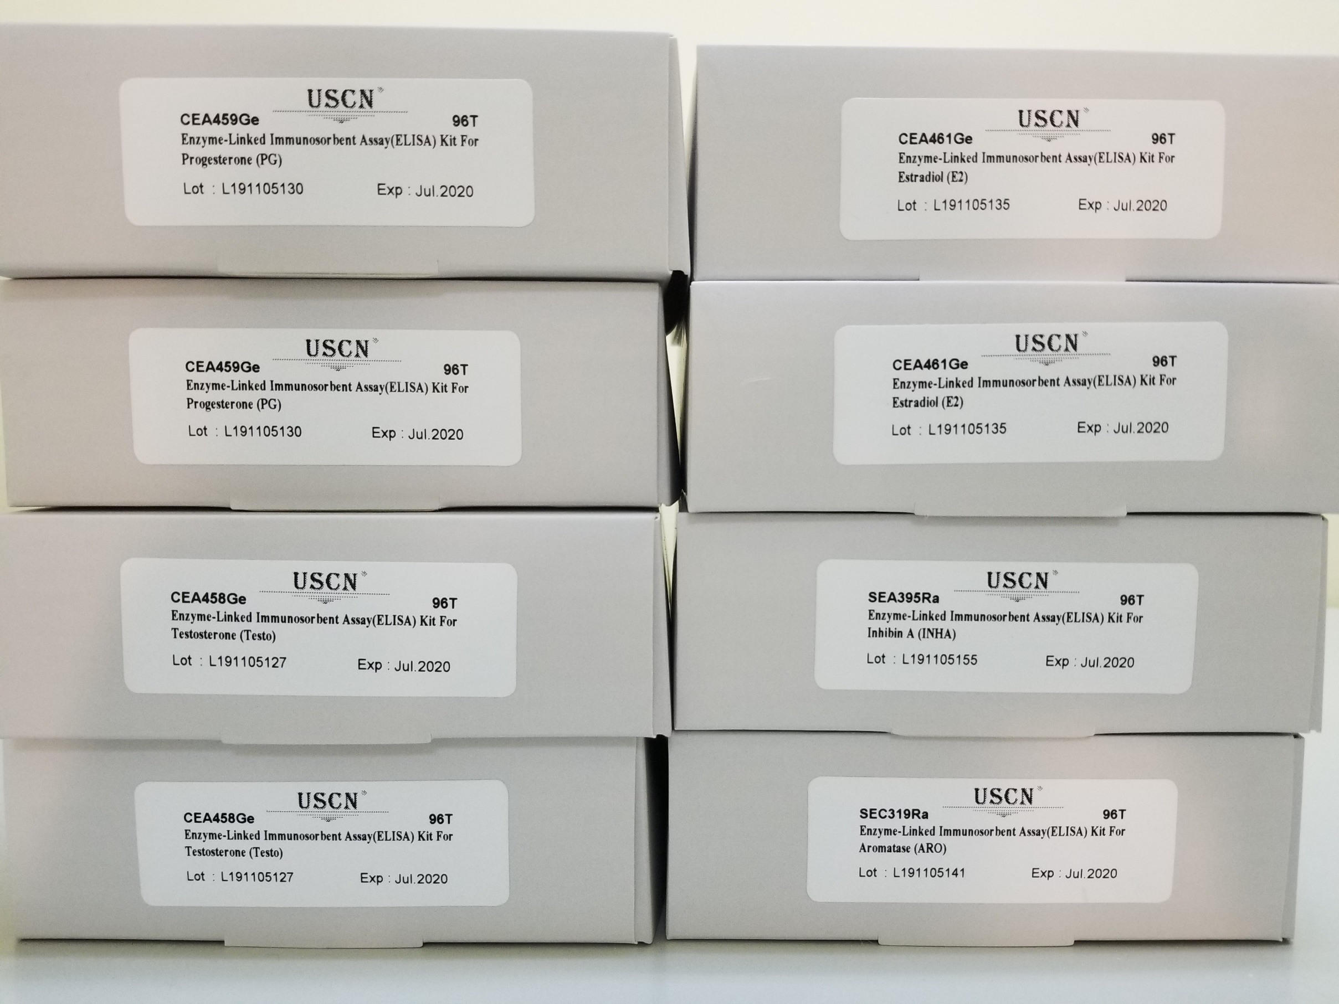
FD-1 | 2.246 | 60.319715784
FD-1(tekrar) | 2.188 | 54.930209856
FD-3 | 1.61 | 14.8864554
FD-3(tekrar) | 1.648 | 16.756279296
FD-4 | 2.445 | 80.71248635
FD-4(tekrar) | 2.354 | 71.021802984
FD-5 | 2.468 | 83.259250176
FD-5(tekrar) | 1.747 | 22.131853566
FD-6 | 1.703 | 19.652748366
FD-6(tekrar) | 1.782 | 24.206655176
FD-7 | 1.639 | 16.303723854
FD-7(tekrar) | 1.536 | 11.553317504
FD-8 | 1.971 | 36.984382334
FD-8(tekrar) | 1.882 | 30.636508776
KD-1 | 1.759 | 22.832954094
KD-1(tekrar) | 1.75 | 22.306125
KD-2 | 1.927 | 33.772503246
KD-2(tekrar) | 1.832 | 27.328646976
KD-3 | 1.889 | 31.114441854
KD-3(tekrar) | 1.782 | 24.206655176
KD-4 | 1.722 | 20.705613416
KD-4(tekrar) | 1.759 | 22.832954094
KD-5 | 1.779 | 24.025246334
KD-5(tekrar) | 1.802 | 25.433147496
KD-6 | 1.645 | 16.60475835
KD-6(tekrar) | 1.675 | 18.15007875
MD-1 | 1.993 | 38.644298526
MD-1(tekrar) | 1.929 | 33.915375134
MD-2 | 1.713 | 20.203542206
MD-2(tekrar) | 1.759 | 22.832954094
MD-3 | 1.88 | 30.5006256
MD-3(tekrar) | 1.814 | 26.183317704
MD-4 | 1.94 | 34.7064864
MD-4(tekrar) | 2.27 | 62.6230146
MD-5 | 2.174 | 53.666766024
MD-5(tekrar) | 2.069 | 44.655426414
MD-6 | 2.053 | 43.354238766
MD-6(tekrar) | 1.905 | 32.22054035
FMD-1 | 2.003 | 39.410701566
FMD-1(tekrar) | 1.842 | 27.975349736
FMD-2 | 1.748 | 22.189869696
FMD-2(tekrar) | 1.739 | 21.670401054
FMD-3 | 1.925 | 33.62992875
FMD-3(tekrar) | 1.988 | 38.263885056
FMD-4 | 1.789 | 24.632544654
FMD-4(tekrar) | 1.746 | 22.073911784
FMD-5 | 1.606 | 14.695877064
FMD-5(tekrar) | 1.586 | 13.760828904
FMD-6 | 2.004 | 39.487750784
FMD-6(tekrar) | 2.055 | 43.51584635
FMD-7 | 1.796 | 25.062077184
FMD-7(tekrar) | 1.723 | 20.761770846
FMD-8 | 1.815 | 26.24631515
FMD-8(tekrar) | 1.823 | 26.752971246
FMD-9 | 1.785 | 24.38873315
FMD-9(tekrar) | 1.795 | 25.00049235

testosterone(k)
0.051 | 0.434 | 0.681 | 1.081 | 0.844 | 0.803 | 0.918 | 0.926 | 0.923 | 0.887
0.408 | 0.626 | 0.9 | 0.977 | 1.101 | 0.907 | 0.632 | 0.839 | 0.963 | 0.994
0.619 | 0.736 | 0.813 | 1.048 | 1.128 | 0.954 | 0.714 | 0.916 | 1.066 | 0.834
0.769 | 0.921 | 0.767 | 0.945 | 0.971 | 0.855 | 0.924 | 1.049 | 0.873 | 0.933
0.897 | 0.848 | 0.867 | 1.013 | 1.01 | 0.912 | 0.919 | 1.024 | 0.865 | 0.822
0.881 | 0.914 | 0.959 | 0.796 | 1.151 | 1.081 | 0.822 | 0.983 | 1.007 | 0.842
0.995 | 0.839 | 1.021 | 0.7 | 1.112 | 1.113 | 0.719 | 1.108 | 0.992 | 0.9
0.048 | 0.757 | 0.971 | 1.032 | 0.921 | 0.875 | 0.899 | 0.936 | 1.016

TESTOSTERONE(kan)
0.051 | 30
0.408 | 10
0.619 | 3.333
0.769 | 1.111
0.897 | 0.37
0.995 | 0
 | abs | expected | result
std1 | 0.051 | 30 | 29.914821408
std2 | 0.408 | 10 | 10.222370112
std3 | 0.619 | 3.333 | 3.450201888
std4 | 0.769 | 1.111 | 0.834787488
std5 | 0.897
blank | 0.995 | 0 | 0.3449352

Numune | absorbans | result
CD-1 | 0.914 | 0.043560768
CD-1(tekrar) | 0.839 | 0.239623968
CD-2 | 0.757 | 0.976773792
CD-2(tekrar) | 0.681 | 2.147606688
CD-3 | 0.9 | 0.04548
CD-3(tekrar) | 0.813 | 0.414229152
CD-4 | 0.767 | 0.857639712
CD-4(tekrar | 0.867 | 0.112986912
FD-1 | 0.959 | 0.145206048
FD-1(tekrar) | 1.021 | 0.554644128
FD-2 | 0.971 | 0.200087328
FD-2(tekrar) | 1.081 | 1.248125088
FD-3 | 0.977 | 0.231913632
FD-3(tekrar) | 1.048 | 0.830528832
FD-4 | 0.945 | 0.0959592
FD-4(tekrar) | 1.013 | 0.484270752
FD-5 | 0.796 | 0.558078528
FD-5(tekrar) | 0.7 | 1.81092
FD-6 | 1.032 | 0.659894592
FD-6(tekrar) | 0.844 | 0.212340288
FD-7 | 1.101 | 1.544258208
FD-7(tekrar) | 1.128 | 1.995569472
FD-8 | 0.971 | 0.200087328
FD-8(tekrar) | 1.01 | 0.4592208
KD-1 | 1.151 | 2.426719008
KD-1(tekrar) | 1.112 | 1.720978752
KD-2 | 0.921 | 0.048570528
KD-2(tekrar) | 0.803 | 0.496003872
KD-3 | 0.907 | 0.042530592
KD-3(tekrar) | 0.954 | 0.125790528
KD-4 | 0.855 | 0.1594632
KD-4(tekrar) | 0.912 | 0.042860352
KD-5 | 1.081 | 1.248125088
KD-5(tekrar) | 1.113 | 1.737531552
KD-6 | 0.875 | 0.0885
KD-6(tekrar) | 0.918 | 0.045936192
MD-1 | 0.632 | 3.151209792
MD-1(tekrar) | 0.714 | 1.581595968
MD-2 | 0.924 | 0.051935808
MD-2(tekrar) | 0.919 | 0.046733088
MD-3 | 0.822 | 0.347575872
MD-3(tekrar) | 0.719 | 1.503552288
MD-4 | 0.899 | 0.046226208
MD-4(tekrar) | 0.926 | 0.054585408
MD-5 | 0.839 | 0.239623968
MD-5(tekrar) | 0.916 | 0.044586048
MD-6 | 1.049 | 0.841883808
MD-6(tekrar) | 1.024 | 0.582374208
FMD-1 | 0.983 | 0.266663712
FMD-1(tekrar) | 1.108 | 1.655579712
FMD-2 | 0.936 | 0.072706368
FMD-2(tekrar) | 0.923 | 0.050732832
FMD-3 | 0.963 | 0.162200352
FMD-3(tekrar) | 1.066 | 1.047344448
FMD-4 | 0.873 | 0.094134432
FMD-4(tekrar) | 0.865 | 0.1199208
FMD-5 | 1.007 | 0.434901792
FMD-5(tekrar) | 0.992 | 0.324270912
FMD-6 | 1.016 | 0.510051648
FMD-6(tekrar) | 0.887 | 0.061515552
FMD-7 | 0.994 | 0.337965888
FMD-7(tekrar) | 0.834 | 0.268938048
FMD-8 | 0.933 | 0.066417312
FMD-8(tekrar) | 0.822 | 0.347575872
FMD-9 | 0.842 | 0.223010112
FMD-9(tekrar) | 0.9 | 0.04548

estradiol(o)
0.069 | 0.078 | 1.623 | 1.461 | 1.977 | 1.514 | 1.638 | 1.621 | 1.5 | 1.444
0.421 | 0.395 | 1.675 | 1.518 | 1.919 | 1.555 | 1.689 | 1.668 | 1.411 | 1.445
0.632 | 0.675 | 1.624 | 1.682 | 1.627 | 1.776 | 1.41 | 1.477 | 1.57 | 1.549
0.797 | 0.794 | 1.645 | 1.64 | 1.647 | 0.791 | 1.473 | 1.522 | 1.484 | 1.52
0.977 | 0.923 | 1.339 | 1.829 | 1.2 | 1.223 | 1.654 | 1.459 | 1.139
0.942 | 0.986 | 1.389 | 1.79 | 1.049 | 1.106 | 1.666 | 1.42 | 1.152
1.583 | 1.608 | 1.544 | 1.525 | 1.389 | 1.129 | 1.318 | 1.405 | 1.266
1.554 | 1.578 | 1.529 | 1.495 | 1.384 | 1.154 | 1.3 | 1.386 | 1.234

ESTRADİOL(ovaryum)
0.069 | 333.33
0.421 | 111.11
0.632 | 37.04
0.797 | 12.35
0.942 | 0
 | abs | expected | result
std1 | 0.069 | 333.33 | 332.63910251
std2 | 0.421 | 111.11 | 113.21845931
std3 | 0.632 | 37.04 | 37.63155584
std4 | 0.797 | 12.35 | 7.73857019
blank | 0.942 | 0 | 2.63638124

Numune | absorbans | result
CD-1 | 1.583 | 217.33788899
CD-1(tekrar) | 1.554 | 199.26669356
CD-2 | 1.608 | 233.55223424 |  |  |  |  | concentratıon(pg/ml)
CD-2(tekrar) | 1.578 | 214.16565644
CD-3 | 1.623 | 243.56338739
CD-3(tekrar) | 1.675 | 279.90936875
CD-4 | 1.624 | 244.23833216
CD-4(tekrar | 1.645 | 258.62973275
FD-1 | 1.339 | 89.99452811
FD-1(tekrar) | 1.389 | 111.52165211
FD-3 | 1.544 | 193.21890176
FD-3(tekrar) | 1.529 | 184.32380531
FD-4 | 1.461 | 146.65718411
FD-4(tekrar) | 1.518 | 177.93541484
FD-5 | 1.682 | 284.99658284
FD-5(tekrar) | 1.64 | 255.165536
FD-6 | 1.829 | 402.48853931
FD-6(tekrar) | 1.79 | 369.333731
FD-7 | 1.525 | 181.98756875
FD-7(tekrar) | 1.495 | 164.94612275
FD-8 | 1.977 | 541.33969139
FD-8(tekrar) | 1.919 | 484.46690051
KD-1 | 1.627 | 246.26881739
KD-1(tekrar) | 1.647 | 260.02200419
KD-2 | 1.2 | 42.5204
KD-2(tekrar) | 1.049 | 11.56893491
KD-3 | 1.389 | 111.52165211
KD-3(tekrar) | 1.384 | 109.26298496
KD-4 | 1.514 | 175.64061836
KD-4(tekrar) | 1.555 | 199.87665275
KD-5 | 1.776 | 357.78142016
KD-5(tekrar) | 0.791 | 8.37633971
KD-6 | 1.223 | 49.11944339
KD-6(tekrar) | 1.106 | 20.72946476
MD-1 | 1.129 | 25.29229331
MD-1(tekrar) | 1.154 | 30.81698156
MD-2 | 1.638 | 253.78645004
MD-2(tekrar) | 1.689 | 290.12994611
MD-3 | 1.41 | 121.265171
MD-3(tekrar) | 1.473 | 152.98778339
MD-4 | 1.654 | 264.92462156
MD-4(tekrar) | 1.666 | 273.43647596
MD-5 | 1.318 | 81.65526284
MD-5(tekrar) | 1.3 | 74.8379
MD-6 | 1.621 | 242.21632331
MD-6(tekrar) | 1.668 | 274.86830384
FMD-1 | 1.477 | 155.12812139
FMD-1(tekrar) | 1.522 | 180.24528044
FMD-2 | 1.459 | 145.61526971
FMD-2(tekrar) | 1.42 | 126.050924
FMD-3 | 1.405 | 118.90761275
FMD-3(tekrar) | 1.386 | 110.16362636
FMD-4 | 1.5 | 167.7275
FMD-4(tekrar) | 1.411 | 121.73950811
FMD-5 | 1.57 | 209.139059
FMD-5(tekrar) | 1.484 | 158.90997296
FMD-6 | 1.139 | 27.43153211
FMD-6(tekrar) | 1.152 | 30.35334464
FMD-7 | 1.266 | 62.79322796
FMD-7(tekrar) | 1.234 | 52.45162796
FMD-8 | 1.444 | 137.92099376
FMD-8(tekrar) | 1.445 | 138.42735275
FMD-9 | 1.549 | 196.23102491
FMD-9(tekrar) | 1.52 | 179.088464

estradiol(k)
0.055 | 0.067 | 0.904 | 0.809 | 0.686 | 0.947 | 0.791 | 0.726 | 0.839 | 0.975
0.445 | 0.415 | 0.984 | 0.824 | 0.782 | 0.998 | 0.794 | 0.718 | 0.876 | 0.982
0.677 | 0.713 | 0.999 | 1.147 | 0.997 | 0.969 | 0.74 | 0.962 | 0.858 | 0.636
0.84 | 0.849 | 1.054 | 1.142 | 1.06 | 1.034 | 0.786 | 1.02 | 0.877 | 0.72
0.913 | 0.914 | 1.185 | 1.308 | 1.123 | 1.305 | 1.027 | 1.219 | 1.333 | 1.097
1.051 | 0.979 | 1.193 | 1.332 | 1.157 | 1.388 | 1.036 | 1.176 | 1.437 | 1.064
1.387 | 1.596 | 1.49 | 1.712 | 1.444 | 1.491 | 1.285 | 1.88 | 1.554
1.316 | 1.573 | 1.525 | 1.767 | 1.506 | 1.521 | 1.238 | 1.851 | 1.522

ESTRADİOL(kan)
0.055 | 333.33
0.445 | 111.11
0.677 | 37.04
0.84 | 12.35
1.051 | 0

 | abs | expected | result
std1 | 0.055 | 333.33 | 332.67152175
std2 | 0.445 | 111.11 | 113.16197175
std3 | 0.677 | 37.04 | 37.48527463
std4 | 0.84 | 12.35 | 8.812432
blank | 1.051 | 0 | 1.72046247

Numune | absorbans | result
CD-1 | 1.387 | 60.35443143
CD-1(tekrar) | 1.316 | 40.80597232
CD-2 | 1.596 | 140.16359152 |  |  |  |  |  | concentratıon(pg/ml)
CD-2(tekrar) | 1.573 | 129.75311463
CD-3 | 0.904 | 3.08185152
CD-3(tekrar) | 0.984 | 0.30164032
CD-4 | 0.999 | 0.32252047
CD-4(tekrar | 1.054 | 1.86389052
FD-1 | 1.185 | 14.80568575
FD-1(tekrar) | 1.193 | 16.01910703
FD-2 | 1.49 | 95.532247
FD-2(tekrar) | 1.525 | 109.32354375
FD-3 | 0.809 | 12.70866607
FD-3(tekrar) | 0.824 | 10.73207872
FD-4 | 1.147 | 9.70699623
FD-4(tekrar) | 1.142 | 9.11791708
FD-5 | 1.308 | 38.84378608
FD-5(tekrar) | 1.332 | 44.87644528
FD-6 | 1.712 | 198.80330368
FD-6(tekrar) | 1.767 | 230.18493583
FD-7 | 0.686 | 35.37478012
FD-7(tekrar) | 0.782 | 16.69797628
FD-8 | 0.997 | 0.30984423
FD-8(tekrar) | 1.06 | 2.171292
KD-1 | 1.123 | 7.05291063
KD-1(tekrar) | 1.157 | 10.94222503
KD-2 | 1.444 | 78.82417392
KD-2(tekrar) | 1.506 | 101.72117692
KD-3 | 0.947 | 0.98216023
KD-3(tekrar) | 0.998 | 0.31580188
KD-4 | 0.969 | 0.45197167
KD-4(tekrar) | 1.034 | 1.03706332
KD-5 | 1.305 | 38.12052175
KD-5(tekrar) | 1.388 | 60.65715568
KD-6 | 1.491 | 95.91334807
KD-6(tekrar) | 1.521 | 107.70021727
MD-1 | 0.791 | 15.30657007
MD-1(tekrar) | 0.794 | 14.85646492
MD-2 | 0.74 | 24.006172
MD-2(tekrar) | 0.786 | 16.07196412
MD-3 | 1.027 | 0.81958263
MD-3(tekrar) | 1.036 | 1.10604912
MD-4 | 1.285 | 33.47377575
MD-4(tekrar) | 1.238 | 23.75202268
MD-5 | 0.726 | 26.74052572
MD-5(tekrar) | 0.718 | 28.36997628
MD-6 | 0.962 | 0.58071868
MD-6(tekrar) | 1.02 | 0.639388
FMD-1 | 1.219 | 20.29906167
FMD-1(tekrar) | 1.176 | 13.49879872
FMD-2 | 1.88 | 301.882768
FMD-2(tekrar) | 1.851 | 282.55561447
FMD-3 | 0.839 | 8.92670287
FMD-3(tekrar) | 0.876 | 5.20546672
FMD-4 | 0.858 | 6.88567708
FMD-4(tekrar) | 0.877 | 5.11935063
FMD-5 | 1.333 | 45.13731783
FMD-5(tekrar) | 1.437 | 76.42279543
FMD-6 | 1.554 | 121.45677052
FMD-6(tekrar) | 1.522 | 108.10490748
FMD-7 | 0.975 | 0.37129375
FMD-7(tekrar) | 0.982 | 0.31179228
FMD-8 | 0.636 | 47.87971312
FMD-8(tekrar) | 0.72 | 27.958048
FMD-9 | 1.097 | 4.67226223
FMD-9(tekrar) | 1.064 | 2.39144512

progesterone(o)
0.124 | 0.142 | 1.77 | 1.912 | 1.845 | 1.864 | 1.787 | 1.889 | 1.445 | 1.572
0.563 | 0.517 | 1.713 | 1.995 | 1.827 | 1.905 | 1.741 | 2.036 | 1.442 | 1.539
0.845 | 0.838 | 1.458 | 1.71 | 1.975 | 1.869 | 1.965 | 1.84 | 1.638 | 1.661
1.049 | 1.021 | 1.442 | 1.727 | 1.925 | 1.898 | 2.049 | 1.889 | 1.649 | 1.615
1.256 | 1.193 | 1.709 | 2.161 | 1.869 | 1.66 | 1.831 | 1.766 | 1.625
1.378 | 1.353 | 1.729 | 2.103 | 1.822 | 1.637 | 1.901 | 1.78 | 1.631
1.063 | 1.76 | 1.764 | 1.839 | 1.893 | 1.815 | 1.822 | 1.745 | 1.65
1.059 | 1.707 | 1.744 | 1.834 | 1.804 | 1.834 | 1.895 | 1.709 | 1.621

Progesterone (ovaryum)
0.124 | 100
0.563 | 33.33
0.845 | 11.11
1.049 | 3.7
1.378 | 0
 | abs | expected | result
std1 | 0.124 | 100 | 99.346849904
std2 | 0.563 | 33.33 | 35.287606851
std3 | 0.845 | 11.11 | 10.968725475
std4 | 1.049 | 3.7 | 1.583384379
blank | 1.378 | 0 | 0.963098636

Numune | absorbans | result
CD-1 | 1.063 | 1.191933851
CD-1(tekrar) | 1.059 | 1.300465699
CD-2 | 1.76 | 22.7258304
CD-2(tekrar) | 1.707 | 18.262976371
CD-3 | 1.77 | 23.6200291 |  |  |  |  |  | concentratıon(ng/ml)
CD-3(tekrar) | 1.713 | 18.744861451
CD-4 | 1.458 | 3.520798156
CD-4(tekrar | 1.442 | 2.924492556
FD-1 | 1.709 | 18.422942499
FD-1(tekrar) | 1.729 | 20.059026539
FD-3 | 1.764 | 23.081523184
FD-3(tekrar) | 1.744 | 21.329548544
FD-4 | 1.912 | 38.104352576
FD-4(tekrar) | 1.995 | 48.116439475
FD-5 | 1.71 | 18.5031739
FD-5(tekrar) | 1.727 | 19.892438091
FD-6 | 2.161 | 71.562200459
FD-6(tekrar) | 2.103 | 62.851780411
FD-7 | 1.839 | 30.241228459
FD-7(tekrar) | 1.834 | 29.734942124
FD-8 | 1.845 | 30.854235475
FD-8(tekrar) | 1.827 | 29.033094691
KD-1 | 1.975 | 45.599586875
KD-1(tekrar) | 1.925 | 39.597181875
KD-2 | 1.869 | 33.365864419
KD-2(tekrar) | 1.822 | 28.536741836
KD-3 | 1.893 | 35.972854771
KD-3(tekrar) | 1.804 | 26.784142064
KD-4 | 1.864 | 32.834744384
KD-4(tekrar) | 1.905 | 37.312110475
KD-5 | 1.869 | 33.365864419
KD-5(tekrar) | 1.898 | 36.527980716
KD-6 | 1.66 | 14.6944124
KD-6(tekrar) | 1.637 | 13.081368051
MD-1 | 1.815 | 27.848801275
MD-1(tekrar) | 1.834 | 29.734942124
MD-2 | 1.787 | 25.178162451
MD-2(tekrar) | 1.741 | 21.072464099
MD-3 | 1.965 | 44.365994275
MD-3(tekrar) | 2.049 | 55.242726379
MD-4 | 1.831 | 29.433157019
MD-4(tekrar) | 1.901 | 36.863042979
MD-5 | 1.822 | 28.536741836
MD-5(tekrar) | 1.895 | 36.194408475
MD-6 | 1.889 | 35.531734059
MD-6(tekrar) | 2.036 | 53.483017584
FMD-1 | 1.84 | 30.3429824
FMD-1(tekrar) | 1.889 | 35.531734059
FMD-2 | 1.766 | 23.260362924
FMD-2(tekrar) | 1.78 | 24.5307836
FMD-3 | 1.745 | 21.415574475
FMD-3(tekrar) | 1.709 | 18.422942499
FMD-4 | 1.445 | 3.033071475
FMD-4(tekrar) | 1.442 | 2.924492556
FMD-5 | 1.638 | 13.149679276
FMD-5(tekrar) | 1.649 | 13.912029579
FMD-6 | 1.625 | 12.274546875
FMD-6(tekrar) | 1.631 | 12.674977419
FMD-7 | 1.65 | 13.9823275
FMD-7(tekrar) | 1.621 | 12.010904339
FMD-8 | 1.572 | 8.996260336
FMD-8(tekrar) | 1.539 | 7.189989859
FMD-9 | 1.661 | 14.766531459
FMD-9(tekrar) | 1.615 | 11.620407275

progesterone(k)
0.199 | 1.876 | 1.241 | 1.078 | 1.116 | 0.967 | 0.877 | 1.022 | 0.98 | 1.316
0.189 | 1.865 | 1.338 | 1.295 | 1.29 | 0.905 | 1.236 | 1.251 | 0.977 | 1.191
0.845 | 1.965 | 1.167 | 1.268 | 1.182 | 1.005 | 1.252 | 1.269 | 1.036 | 1.176
0.98 | 1.291 | 1.622 | 1.185 | 1.321 | 1.415 | 1.049 | 1.243 | 1.071 | 1.151
1.254 | 1.289 | 1.576 | 1.157 | 1.312 | 1.44 | 0.977 | 1.219 | 1.108 | 1.313
1.244 | 1.235 | 1.565 | 1.253 | 1.223 | 1.009 | 1.009 | 1.381 | 1.074
1.483 | 1.206 | 1.506 | 1.303 | 1.146 | 0.912 | 1.009 | 1.281 | 1.025
1393 | 1.056 | 1.073 | 1.218 | 1.131 | 0.784 | 1.099 | 1.234 | 1.412

PROGESTERONE(KAN)
0.199 | 100
0.845 | 33.33
1.254 | 11.11
1.483 | 3.7
1.965 | 0
 | abs | expected | result
std1 | 0.199 | 100 | 99.592569751
std2 | 0.845 | 33.33 | 34.584067775
std3 | 1.254 | 11.11 | 10.750389916
std4 | 1.483 | 3.7 | 3.272002639
blank | 1.965 | 0 | 1.291294975

Numune | absorbans | result
CD-1 | 1.291 | 9.256858831
CD-1(tekrar) | 1.289 | 9.334779671
CD-2 | 1.235 | 11.560058975
CD-2(tekrar) | 1.206 | 12.851759836 |  |  |  |  |  | concentratıon(ng/ml)
CD-3 | 1.056 | 20.611025536
CD-3(tekrar) | 1.241 | 11.301242231
CD-4 | 1.338 | 7.518186844
CD-4(tekrar | 1.167 | 14.695355239
FD-1 | 1.622 | 0.786523484
FD-1(tekrar) | 1.576 | 1.437290176
FD-2 | 1.565 | 1.618082975
FD-2(tekrar) | 1.506 | 2.753613436
FD-3 | 1.073 | 19.640860679
FD-3(tekrar) | 1.078 | 19.359934684
FD-4 | 1.295 | 9.101980775
FD-4(tekrar) | 1.268 | 10.172341424
FD-5 | 1.185 | 13.829287975
FD-5(tekrar) | 1.157 | 15.187745999
FD-6 | 1.253 | 10.792281359
FD-6(tekrar) | 1.303 | 8.796079159
FD-7 | 1.218 | 12.309072124
FD-7(tekrar) | 1.116 | 17.290503856
FD-8 | 1.29 | 9.2957791
FD-8(tekrar) | 1.182 | 13.971825724
KD-1 | 1.321 | 8.126591191
KD-1(tekrar) | 1.312 | 8.458082944
KD-2 | 1.223 | 12.086365079
KD-2(tekrar) | 1.146 | 15.738650716
KD-3 | 1.131 | 16.505543311
KD-3(tekrar) | 0.967 | 26.068908439
KD-4 | 0.905 | 30.246922775
KD-4(tekrar) | 1.005 | 23.660763775
KD-5 | 1.415 | 5.053085975
KD-5(tekrar) | 1.44 | 4.3551136
KD-6 | 1.009 | 23.414020231
KD-6(tekrar) | 0.912 | 29.759753344
MD-1 | 0.784 | 39.289853056
MD-1(tekrar) | 0.877 | 32.234948479
MD-2 | 1.236 | 11.516722096
MD-2(tekrar) | 1.252 | 10.834253104
MD-3 | 1.049 | 21.017250551
MD-3(tekrar) | 0.977 | 25.423943879
MD-4 | 1.009 | 23.414020231
MD-4(tekrar) | 1.009 | 23.414020231
MD-5 | 1.099 | 18.201967951
MD-5(tekrar) | 1.022 | 22.620977084
MD-6 | 1.251 | 10.876305151
MD-6(tekrar) | 1.269 | 10.131654511
FMD-1 | 1.243 | 11.215612399
FMD-1(tekrar) | 1.219 | 12.264370111
FMD-2 | 1.381 | 6.082871311
FMD-2(tekrar) | 1.281 | 9.649675111
FMD-3 | 1.234 | 11.603476156
FMD-3(tekrar) | 0.98 | 25.2320204
FMD-4 | 0.977 | 25.423943879
FMD-4(tekrar) | 1.036 | 21.782107696
FMD-5 | 1.071 | 19.753793191
FMD-5(tekrar) | 1.108 | 17.716537264
FMD-6 | 1.074 | 19.584514876
FMD-6(tekrar) | 1.025 | 22.439894375
FMD-7 | 1.412 | 5.140215344
FMD-7(tekrar) | 1.316 | 8.309950256
FMD-8 | 1.191 | 13.546380631
FMD-8(tekrar) | 1.176 | 14.259069376
FMD-9 | 1.151 | 15.487034951
FMD-9(tekrar) | 1.313 | 8.420929319

ınhibin A
2.115 | 2.135 | 0.104 | 1.384 | 1.134 | 1.235 | 1.446 | 0.253 | 0.348 | 0.23 | 0.215
1.046 | 1.088 | 0.107 | 1.086 | 1.265 | 1.537 | 1.439 | 0.321 | 0.283 | 0.213 | 0.416
0.76 | 0.781 | 0.81 | 1.115 | 2.243 | 1.609 | 0.32 | 0.397 | 0.349 | 0.253 | 0.294
0.524 | 0.542 | 1.128 | 0.981 | 1.86 | 1.338 | 0.295 | 0.343 | 0.216 | 0.391
0.403 | 0.466 | 1.132 | 1.506 | 1.273 | 1.543 | 0.285 | 0.336 | 0.331 | 0.273
0.307 | 0.399 | 1.325 | 1.276 | 2 | 1.039 | 0.281 | 0.31 | 0.296 | 0.309
0.469 | 0.53 | 1.544 | 1.127 | 1.85 | 1.45 | 0.297 | 0.262 | 0.307 | 0.283
1.506 | 1.517 | 0.766 | 1.222 | 1.533 | 1.047 | 0.34 | 0.352 | 0.408 | 0.426

İNHİBİN-A
2.115 | 1000
1.506 | 500
1.046 | 250
0.76 | 125
0.524 | 62.5
0.403 | 31.2
0.307 | 15.6
0.104 | 0
 | abs | abs-blank | expected | result
STD1 | 2.115 | 2.011 | 1000 | 902.67105302
STD2 | 1.506 | 1.402 | 500 | 438.27355988
STD3 | 1.046 | 0.942 | 250 | 196.82076508
STD4 | 0.76 | 0.656 | 125 | 94.13342032
STD5 | 0.524 | 0.42 | 62.5 | 36.786454
STD6 | 0.403 | 0.299 | 31.2 | 16.98754102
STD7 | 0.307 | 0.203 | 15.6 | 5.91068278
BLANK | 0.104 | 0 | 0

Numune | absorbans | abs-blank | result
CD-1(ovaryum) | 0.81 | 0.706 | 109.46237732 |  |  |  |  |  | concentratıon(pg/ml)
CD-2 | 1.128 | 1.024 | 232.97131952
CD-3 | 1.132 | 1.028 | 234.81123928
CD-4 | 1.325 | 1.221 | 332.04019642
FD-1 | 1.544 | 1.44 | 462.426844
FD-3 | 0.766 | 0.662 | 95.91420268
FD-4 | 1.384 | 1.28 | 365.068492
FD-5 | 1.086 | 0.982 | 214.08168428
FD-6 | 1.115 | 1.011 | 227.04071302
FD-7 | 0.981 | 0.877 | 170.28910538
FD-8 | 1.506 | 1.402 | 438.27355988
KD-1 | 1.276 | 1.172 | 305.78643448
KD-2 | 1.127 | 1.023 | 232.51245118
KD-3 | 1.222 | 1.118 | 278.09026108
KD-4 | 1.134 | 1.03 | 235.733867
KD-5 | 1.265 | 1.161 | 300.03946402
KD-6 | 2.243 | 2.139 | 1021.2511874
MD-1 | 1.86 | 1.756 | 688.15007432
MD-2 | 1.273 | 1.169 | 304.21374322
MD-3 | 2 | 1.896 | 802.34694592
MD-4 | 1.85 | 1.746 | 680.32663492
MD-5 | 1.533 | 1.429 | 455.36907482
MD-6 | 1.235 | 1.131 | 284.63936182
FMD-1 | 1.537 | 1.433 | 457.92931138
FMD-2 | 1.609 | 1.505 | 505.2301045
FMD-3 | 1.338 | 1.234 | 339.18467012
FMD-4 | 1.543 | 1.439 | 461.78300542
FMD-5 | 1.039 | 0.935 | 193.8732475
FMD-6 | 1.45 | 1.346 | 403.84953892
FMD-7 | 1.047 | 0.943 | 197.24361758
FMD-8 | 1.446 | 1.342 | 401.44403708
FMD-9 | 1.439 | 1.335 | 397.2515275
CD-1(kan) | 0.32 | 0.216 | 7.17079072
CD-2 | 0.295 | 0.191 | 4.81420222
CD-3 | 0.285 | 0.181 | 3.94937882
CD-4 | 0.281 | 0.177 | 3.61589938
FD-1 | 0.297 | 0.193 | 4.99250258
FD-2 | 0.34 | 0.236 | 9.25614952
FD-3 | 0.253 | 0.149 | 1.48074202
FD-4 | 0.321 | 0.217 | 7.27083458
FD-5 | 0.397 | 0.293 | 16.17518458
FD-6 | 0.343 | 0.239 | 9.58429342
FD-7 | 0.336 | 0.232 | 8.82484928
FD-8 | 0.31 | 0.206 | 6.19480732
KD-1 | 0.262 | 0.158 | 2.12902588
KD-2 | 0.352 | 0.248 | 10.59273568
KD-3 | 0.348 | 0.244 | 10.14009272
KD-4 | 0.283 | 0.179 | 3.78174982
KD-5 | 0.349 | 0.245 | 10.2525865
KD-6 | 0.216 | 0.112 | -0.80603632
MD-1 | 0.331 | 0.227 | 8.29572838
MD-2 | 0.296 | 0.192 | 4.90313008
MD-3 | 0.307 | 0.203 | 5.91068278
MD-4 | 0.408 | 0.304 | 17.67673232
MD-5 | 0.23 | 0.126 | -0.01235588
MD-6 | 0.213 | 0.109 | -0.96477238
FMD-1 | 0.253 | 0.149 | 1.48074202
FMD-2 | 0.391 | 0.287 | 15.37883518
FMD-3 | 0.273 | 0.169 | 2.97028322
FMD-4 | 0.309 | 0.205 | 6.0996545
FMD-5 | 0.283 | 0.179 | 3.78174982
FMD-6 | 0.426 | 0.322 | 20.24986148
FMD-7 | 0.215 | 0.111 | -0.85939298
FMD-8 | 0.416 | 0.312 | 18.80255968
FMD-9 | 0.294 | 0.19 | 4.725719

aromatase
2.287 | 2.385 | 1.729 | 2.173 | 1.416 | 0.515 | 1.208 | 0.357 | 0.477
1.463 | 1.564 | 1.953 | 1.979 | 2.27 | 0.638 | 0.892 | 0.481 | 1.211
0.87 | 0.957 | 1.755 | 1.835 | 1.349 | 0.934 | 0.539 | 0.545 | 0.371
0.558 | 0.607 | 1.331 | 1.916 | 0.876 | 0.742 | 0.528 | 0.593
0.349 | 0.38 | 1.576 | 1.559 | 0.435 | 1.344 | 0.633 | 0.489
0.24 | 0.41 | 2.41 | 1.589 | 0.528 | 0.488 | 0.307 | 0.672
0.191 | 0.184 | 2.335 | 1.711 | 1.388 | 0.573 | 0.808 | 0.516
0.109 | 0.162 | 2.333 | 2.025 | 0.973 | 1.672 | 0.543 | 0.777

AROMATASE
2.287 | 100
1.463 | 50
0.87 | 25
0.558 | 12.5
0.349 | 6.25
0.24 | 3.12
0.191 | 1.56
0.109 | 0
 | abs | abs-blank | expected | result
std1 | 2.287 | 2.178 | 100 | 99.802726749
std2 | 1.463 | 1.354 | 50 | 50.811188749
std3 | 0.87 | 0.761 | 25 | 23.9743849
std4 | 0.558 | 0.449 | 12.5 | 12.684044644
std5 | 0.349 | 0.24 | 6.25 | 6.212140821
std6 | 0.24 | 0.131 | 3.12 | 3.1841896
std7 | 0.191 | 0.082 | 1.56 | 1.900583101
blank | 0.109 | 0 | 0 | 0

Numune | absorbans | abs-blank | result
CD-1(ovaryum) | 1.729 | 1.62 | 65.139021261
CD-2 | 1.953 | 1.844 | 78.304469389 |  |  |  |  |  | concentratıon(ng/ml)
FD-4 | 1.755 | 1.646 | 66.615565525
FD-6 | 1.331 | 1.222 | 44.227599781
FD-7 | 1.576 | 1.467 | 56.724571296
FD-8 | 2.41 | 2.301 | 108.2830401
KD-4 | 2.335 | 2.226 | 103.07604172
MD-4 | 2.333 | 2.224 | 102.93873167
MD-5 | 2.173 | 2.064 | 92.213671509
MD-6 | 1.979 | 1.87 | 79.897738261
FMD-1 | 1.835 | 1.726 | 71.243756725
FMD-2 | 1.916 | 1.807 | 76.060484176
FMD-3 | 1.559 | 1.45 | 55.818593101
FMD-4 | 1.589 | 1.48 | 57.421286341
FMD-5 | 1.711 | 1.602 | 64.124734941
FMD-6 | 2.025 | 1.916 | 82.749788125
FMD-7 | 1.416 | 1.307 | 48.426998176
FMD-8 | 2.27 | 2.161 | 98.6545009
FMD-9 | 1.349 | 1.24 | 45.104798821
CD-1(kan) | 0.876 | 0.767 | 24.210626896
CD-2 | 0.435 | 0.326 | 8.769218725
CD-3 | 0.528 | 0.419 | 11.701250464
CD-4 | 1.388 | 1.279 | 47.027673424
FD-1 | 0.973 | 0.864 | 28.129992309
FD-2 | 0.515 | 0.406 | 11.280974725
FD-3 | 0.638 | 0.529 | 15.393013924
FD-4 | 0.934 | 0.825 | 26.531497476
FD-5 | 0.742 | 0.633 | 19.106435844
FD-6 | 1.344 | 1.235 | 44.860481056
FD-7 | 0.488 | 0.379 | 10.418917024
FD-8 | 0.573 | 0.464 | 13.182205909
KD-1 | 1.672 | 1.563 | 61.949391264
KD-2 | 1.208 | 1.099 | 38.407200544
KD-3 | 0.892 | 0.783 | 24.844132944
KD-4 | 0.539 | 0.43 | 12.059513941
KD-5 | 0.528 | 0.419 | 11.701250464
KD-6 | 0.633 | 0.524 | 15.219945469
MD-1 | 0.307 | 0.198 | 5.017208229
MD-2 | 0.808 | 0.699 | 21.575466144
MD-3 | 0.543 | 0.434 | 12.190392829
MD-4 | 0.357 | 0.248 | 6.443755429
MD-5 | 0.481 | 0.372 | 10.197805581
FMD-1 | 0.545 | 0.436 | 12.255952525
FMD-2 | 0.593 | 0.484 | 13.853435629
FMD-3 | 0.489 | 0.38 | 10.450584541
FMD-4 | 0.672 | 0.563 | 16.583167264
FMD-5 | 0.516 | 0.407 | 11.313183376
FMD-6 | 0.777 | 0.668 | 20.404897309
FMD-7 | 0.477 | 0.368 | 10.071897109
FMD-8 | 1.211 | 1.102 | 38.545553941
FMD-9 | 0.371 | 0.262 | 6.852167461

Not: Numune sıralamasında atlanılan numuneler yetersiz olduğu için çalışılamamıştır.

biyokimya
Numune Adı | TAS(mmol/L) | TOS (µmol/L) | OSI | PON(U/L) | Not
CD-1 | 0.76 | 3.34 | 0.439 | 1006 |  | Bu çalışmada "Relassay" marka kitler kullanılmıştır.
CD-2 | 0.79 | 4.02 | 0.509 | 1092 |  | Kullanılan cihaz: Mindray marka BS300 model tam otomatik biyokimya cihazı
CD-3 | 0.99 | 4.62 | 0.467 | 1509
CD-4 | 1.01 | 4.74 | 0.469 | 843
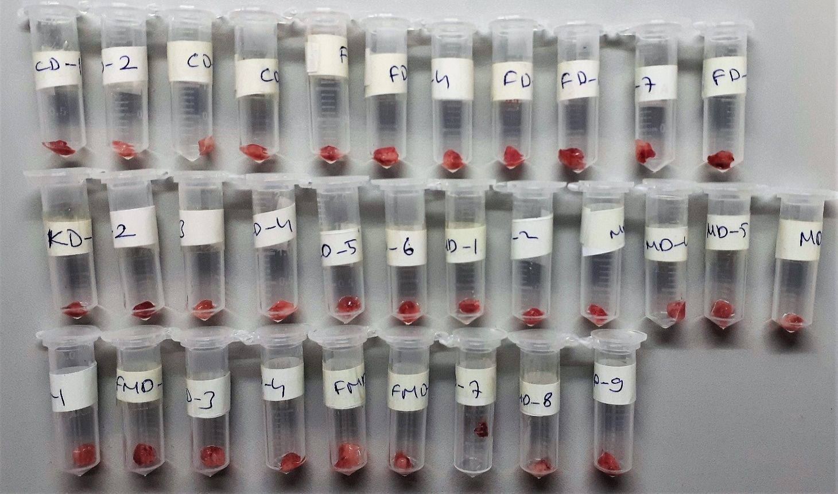
FD-1 | 1.1 | 6.44 | 0.585 | 1721 | lipemi
FD-2 | 1.31 | 12.04 | 0.919 | 1280 | hemolizli
FD-3 | 1.2 | 5.32 | 0.443 | 1142
FD-4 | 1.2 | 13.53 | 1.128 | 1561 | hemolizli
FD-5 | 1.34 | 3.29 | 0.246 | 1414
FD-6 | 1.1 | 5.83 | 0.530 | 1031 | lipemi
FD-7 | 1.07 | 3.89 | 0.364 | 849
FD-8 | 1.36 | 7.31 | 0.538 | 1222 | lipemi
KD-1 | 1.16 | 16.09 | 1.387 | 896 | hemolizli
KD-2 | 1.02 | 20.62 | 2.022 | 1271 | hemolizli
KD-3 | 1.09 | 11.57 | 1.061 | 1498 | hemolizli
KD-4 | 0.97 | 6.26 | 0.645 | 1233
KD-5 | 1.29 | 5.91 | 0.458 | 1209
KD-6 | 1.38 | 11.97 | 0.867 | 1044 | hemolizli
MD-1 | 1.04 | 5.18 | 0.498 | 997 | hemolizli
MD-2 | 0.74 | 6.68 | 0.903 | 584 | hemolizli
MD-3 | 0.81 | 4.25 | 0.525 | 1083
MD-4 | 0.97 | 4.45 | 0.459 | 1313
MD-5 | 1.09 | 4.16 | 0.382 | 995
FMD-1 | 1.32 | 3.81 | 0.289 | 1440 | lipemi
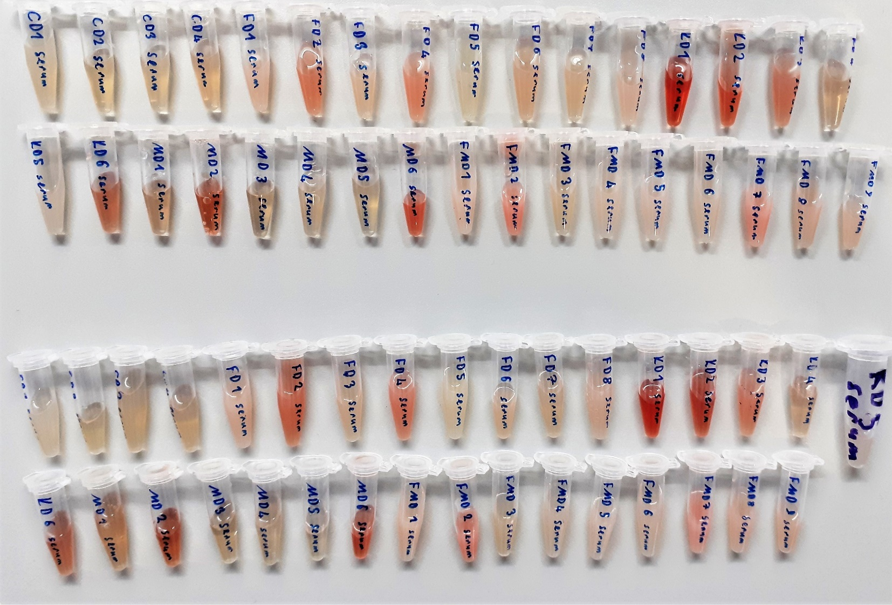
FMD-3 | 1.26 | 3.36 | 0.267 | 1316
FMD-4 | 0.29 | 5.08 | 1.752 | 898 | lipemi
FMD-5 | 1.26 | 5.59 | 0.444 | 766 | lipemi
FMD-6 | 1.14 | 5.47 | 0.480 | 1359 | lipemi
FMD-7 | 0.99 | 12.67 | 1.280 | 842 | hemolizli
FMD-8 | 1.04 | 6.21 | 0.597 | 1056 | lipemi

Bu numuneler yalnızca serum örneklerinde çalışılmıştır.

